Лист 1
Прайс-лист
МИР ПРЯЖИ

В валюте: руб. (курс 1).
Цены указаны на 07.08.2020

№ | Номенклатура/ Характеристика номенклатуры | Описание | Изображение | Артикул | Цена | Ед. | Остаток | Ссылка на сайт
 | Доска д/изготовления подарочных пакетов We R Memory Keepers | Доска д/изготовления подарочных пакетов We R Memory Keepers | 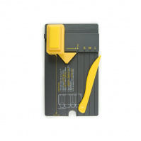 | 71333-3 | 1200.00 |  |  | Изображение
 | Доска д/изготовления подарочных пакетов We R Memory Keepers |  |  |  | 1200.00 | набор | 10 | Изображение
 | Дырокол We R Memory Keepers | Дырокол We R Memory Keepers | 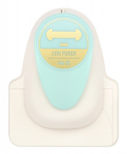 | 660890 | 745.00 |  |  | Изображение
 | Дырокол We R Memory Keepers |  |  |  | 745.00 | шт | 10 | Изображение
 | Скобы для степлера We R Memory Keepers | Скобы для степлера We R Memory Keepers | 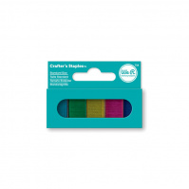 | 71281-7 | 121.00 |  |  | Изображение
 | Скобы для степлера We R Memory Keepers |  |  |  | 121.00 | набор | 1 | Изображение

